Arkusz2
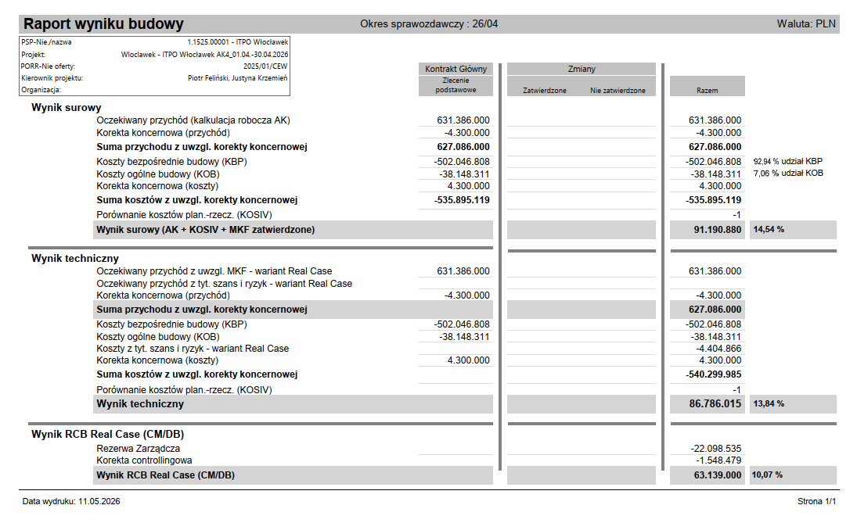

wartość kontraktu | 631,386,000.00
zaliczka | 127,000,000.00 | 20.11%
stump | 4,300,000.00
wartość kontraktu po SF | 627,086,000.00

itwo | wynik surowy | 14.54% | 91,190,880.00
 | techniczny | 13.84% | 86,786,015.00
 | real | 10.07% | 63,139,000.00

30.04.2026 SALDO
eur | 10,137,465.06 | 43,895,223.71
pln | 113,579,886.26
vat | 4,189,012.57

sprzedaż | 61,875,828.00 | 9.80%
czekamy na wpływ | 4,035,380.09
wpłyneło | 57,840,447.91
sprzedaż sap | 58,268,328.00 |  | 427,880.09

przerób | 27,978,528.00 | 4.43% | 0.01%

vvl | 30,289,800.00

KOB | 38,148,311.00 | 7.06% | 6.04% | 3,295,175.38 | 8.64%

bezpośrednie | 502,046,808.00 | 92.94% | 79.52%

Arkusz3
